Chi tiết địa chất
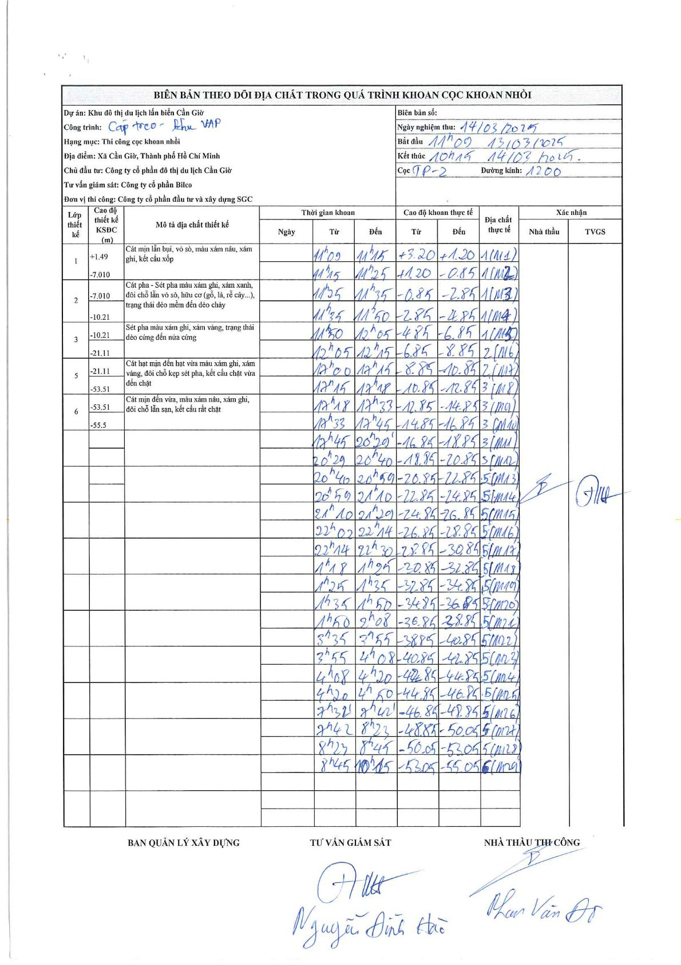
Dự án | Cần Giờ
Hạng mục | Cáp treo - khu VAP
Tên bộ phận | Thi công cọc khoan nhồi
Số hiệu cọc | TP-2
Tên Máy khoan | SGCT-KCN0002
Đường kính | D1200
Bắt đầu thi công | 11:00 13/03/2025
Kết thúc thi công | 10:15 14/03/2025

Địa chất TT | Đường kính | Mô tả lớp thiết kế | Từ (h) | Đến (h) | Cao độ từ | Cao độ đến | T.Gian (h) | Dài (m) | V (m/h) | Ghi chú
1 | D1200 | Cát mịn lẫn bụi, vỏ sò, màu xám nâu, xám ghi, kết cấu xốp | 11:00 13/03/2025 | 11:15 13/03/2025 | 3.2 | 1.2 | 0.25 | 2 | 8
1 | D1200 | Cát mịn lẫn bụi, vỏ sò, màu xám nâu, xám ghi, kết cấu xốp | 11:15 13/03/2025 | 11:25 13/03/2025 | 1.2 | -0.85 | 0.17 | 2.05 | 12.3
1 | D1200 | Cát mịn lẫn bụi, vỏ sò, màu xám nâu, xám ghi, kết cấu xốp | 11:25 13/03/2025 | 11:35 13/03/2025 | -0.85 | -2.85 | 0.17 | 2 | 12
1 | D1200 | Cát mịn lẫn bụi, vỏ sò, màu xám nâu, xám ghi, kết cấu xốp | 11:35 13/03/2025 | 11:50 13/03/2025 | -2.85 | -4.85 | 0.25 | 2 | 8
1 | D1200 | Cát mịn lẫn bụi, vỏ sò, màu xám nâu, xám ghi, kết cấu xốp | 11:50 13/03/2025 | 12:05 13/03/2025 | -4.85 | -6.85 | 0.25 | 2 | 8
2 | D1200 | Cát pha - Sét pha màu xám ghi, xám xanh, đôi chỗ lẫn vỏ sò, hữu cơ (gỗ, lá, rễ cây...), trạng thái dẻo mềm đến dẻo chảy | 12:05 13/03/2025 | 12:15 13/03/2025 | -6.85 | -8.85 | 0.17 | 2 | 12
2 | D1200 | Cát pha - Sét pha màu xám ghi, xám xanh, đôi chỗ lẫn vỏ sò, hữu cơ (gỗ, lá, rễ cây...), trạng thái dẻo mềm đến dẻo chảy | 12:15 13/03/2025 | 12:15 13/03/2025 | -8.85 | -10.85 | 0.5 | 2 | 4
3 | D1200 | Sét pha màu xám ghi, xám vàng, trạng thái dẻo cứng đến nửa cứng | 17:15 13/03/2025 | 17:18 13/03/2025 | -10.85 | -12.85 | 0.05 | 2 | 40
3 | D1200 | Sét pha màu xám ghi, xám vàng, trạng thái dẻo cứng đến nửa cứng | 17:18 13/03/2025 | 17:33 13/03/2025 | -12.85 | -14.85 | 0.25 | 2 | 8
3 | D1200 | Sét pha màu xám ghi, xám vàng, trạng thái dẻo cứng đến nửa cứng | 17:33 13/03/2025 | 17:45 13/03/2025 | -14.85 | -16.85 | 0.2 | 2 | 10
3 | D1200 | Sét pha màu xám ghi, xám vàng, trạng thái dẻo cứng đến nửa cứng | 17:45 13/03/2025 | 17:55 13/03/2025 | -16.85 | -18.85 | 0.17 | 2 | 12
3 | D1200 | Sét pha màu xám ghi, xám vàng, trạng thái dẻo cứng đến nửa cứng | 20:29 13/03/2025 | 20:40 13/03/2025 | -18.85 | -20.85 | 0.18 | 2 | 10.91
5 | D1200 | Cát hạt mịn đến hạt vừa màu xám ghi, xám vàng, đôi chỗ kẹp sét pha, kết cấu chặt vừa đến chặt | 20:40 13/03/2025 | 20:59 13/03/2025 | -20.85 | -22.85 | 0.32 | 2 | 6.32
5 | D1200 | Cát hạt mịn đến hạt vừa màu xám ghi, xám vàng, đôi chỗ kẹp sét pha, kết cấu chặt vừa đến chặt | 20:59 13/03/2025 | 21:10 13/03/2025 | -22.85 | -24.85 | 0.18 | 2 | 10.91
5 | D1200 | Cát hạt mịn đến hạt vừa màu xám ghi, xám vàng, đôi chỗ kẹp sét pha, kết cấu chặt vừa đến chặt | 21:10 13/03/2025 | 21:20 13/03/2025 | -24.85 | -26.85 | 0.17 | 2 | 12
5 | D1200 | Cát hạt mịn đến hạt vừa màu xám ghi, xám vàng, đôi chỗ kẹp sét pha, kết cấu chặt vừa đến chặt | 22:02 13/03/2025 | 22:14 13/03/2025 | -26.85 | -28.85 | 0.2 | 2 | 10
5 | D1200 | Cát hạt mịn đến hạt vừa màu xám ghi, xám vàng, đôi chỗ kẹp sét pha, kết cấu chặt vừa đến chặt | 22:14 13/03/2025 | 22:30 13/03/2025 | -28.85 | -30.85 | 0.27 | 2 | 7.5
5 | D1200 | Cát hạt mịn đến hạt vừa màu xám ghi, xám vàng, đôi chỗ kẹp sét pha, kết cấu chặt vừa đến chặt | 01:18 14/03/2025 | 01:25 14/03/2025 | -30.85 | -32.85 | 0.12 | 2 | 17.14
5 | D1200 | Cát hạt mịn đến hạt vừa màu xám ghi, xám vàng, đôi chỗ kẹp sét pha, kết cấu chặt vừa đến chặt | 01:25 14/03/2025 | 01:35 14/03/2025 | -32.85 | -34.85 | 0.17 | 2 | 12
5 | D1200 | Cát hạt mịn đến hạt vừa màu xám ghi, xám vàng, đôi chỗ kẹp sét pha, kết cấu chặt vừa đến chặt | 01:35 14/03/2025 | 01:50 14/03/2025 | -34.85 | -36.85 | 0.25 | 2 | 8
5 | D1200 | Cát hạt mịn đến hạt vừa màu xám ghi, xám vàng, đôi chỗ kẹp sét pha, kết cấu chặt vừa đến chặt | 01:50 14/03/2025 | 02:08 14/03/2025 | -36.85 | -38.85 | 0.3 | 2 | 6.67
5 | D1200 | Cát hạt mịn đến hạt vừa màu xám ghi, xám vàng, đôi chỗ kẹp sét pha, kết cấu chặt vừa đến chặt | 03:35 14/03/2025 | 03:55 14/03/2025 | -38.85 | -40.85 | 0.33 | 2 | 6
5 | D1200 | Cát hạt mịn đến hạt vừa màu xám ghi, xám vàng, đôi chỗ kẹp sét pha, kết cấu chặt vừa đến chặt | 03:55 14/03/2025 | 04:08 14/03/2025 | -40.85 | -42.85 | 0.22 | 2 | 9.23
5 | D1200 | Cát hạt mịn đến hạt vừa màu xám ghi, xám vàng, đôi chỗ kẹp sét pha, kết cấu chặt vừa đến chặt | 04:08 14/03/2025 | 04:20 14/03/2025 | -42.85 | -44.85 | 0.2 | 2 | 10
5 | D1200 | Cát hạt mịn đến hạt vừa màu xám ghi, xám vàng, đôi chỗ kẹp sét pha, kết cấu chặt vừa đến chặt | 04:20 14/03/2025 | 04:50 14/03/2025 | -44.85 | -46.85 | 0.5 | 2 | 4
5 | D1200 | Cát hạt mịn đến hạt vừa màu xám ghi, xám vàng, đôi chỗ kẹp sét pha, kết cấu chặt vừa đến chặt | 07:32 14/03/2025 | 07:42 14/03/2025 | -46.85 | -48.85 | 0.17 | 2 | 12
5 | D1200 | Cát hạt mịn đến hạt vừa màu xám ghi, xám vàng, đôi chỗ kẹp sét pha, kết cấu chặt vừa đến chặt | 07:42 14/03/2025 | 08:23 14/03/2025 | -48.85 | -50.05 | 0.68 | 1.2 | 1.76
5 | D1200 | Cát hạt mịn đến hạt vừa màu xám ghi, xám vàng, đôi chỗ kẹp sét pha, kết cấu chặt vừa đến chặt | 08:23 14/03/2025 | 08:45 14/03/2025 | -50.05 | -53.05 | 0.37 | 3 | 8.18
6 | D1200 | Cát mịn đến vừa, màu xám nâu, xám ghi, đôi chỗ lẫn sạn, kết cấu rất chặt | 08:45 14/03/2025 | 10:15 14/03/2025 | -53.05 | -55.05 | 1.5 | 2 | 1.33

ẢNH BIÊN BẢN GỐC

